날씨구분
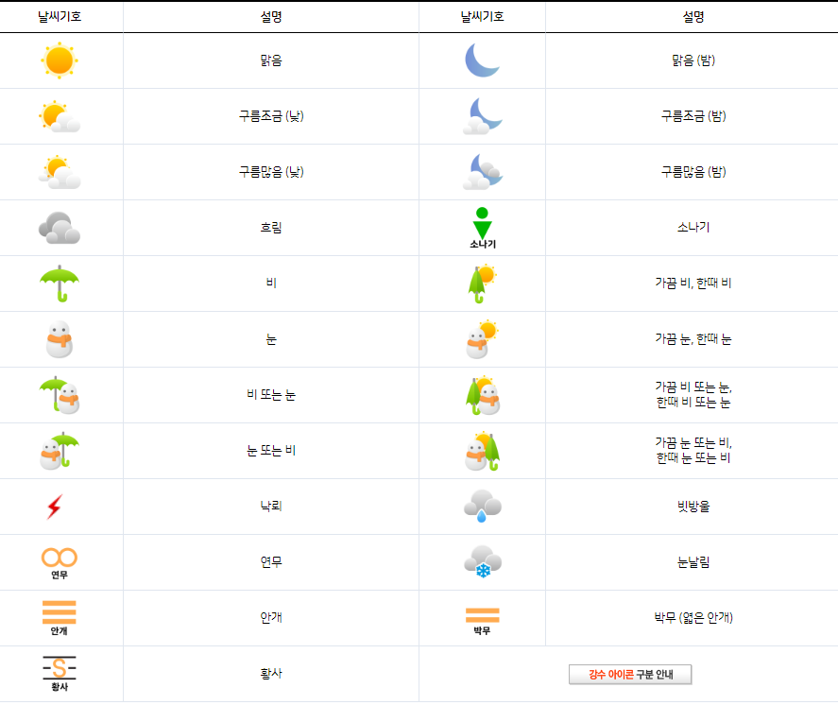
https://www.weather.go.kr/w/index.do#

